自動配置
 | 機能名・ブロック名 |  |  |  | 自動配置
 | 概要 |  |  |  | ブロック線図のレイアウトと外観を自動で改善する。
 |  |  |  |  |  | ・モデル内のブロックを、入寮で開始して出力で終わるように左から右に配置する。
 |  |  |  |  |  | ・Constantブロックなどのブロックサイズを変更して、長いパラメーター値を表示する。
 |  |  |  |  |  | ・同様のブロック間でブロックサイズを標準化する。
 |  |  |  |  |  | ・ブロックを移動させて信号線をまっすぐにする。

 |  |  |  |  | R2019aから導入

 | 使用手順 |  |  |  | 2019aの場合
 |  |  |  |  |  | メニューバーより[ブロック線図]、[調整]、[自動配置]を行うことで実行が可能
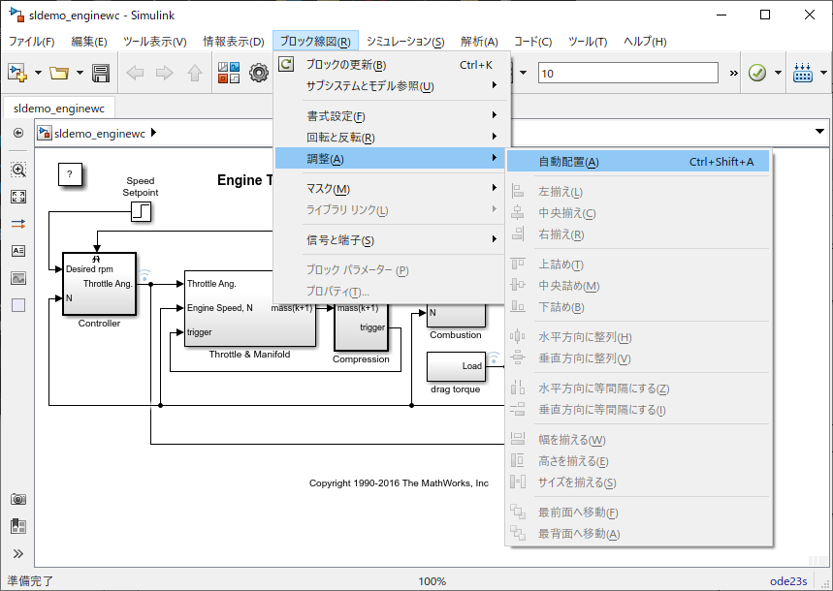

 |  |  |  |  | 2019bの場合
 |  |  |  |  |  | [書式設定]、[自動配置]を行うことで実行が可能
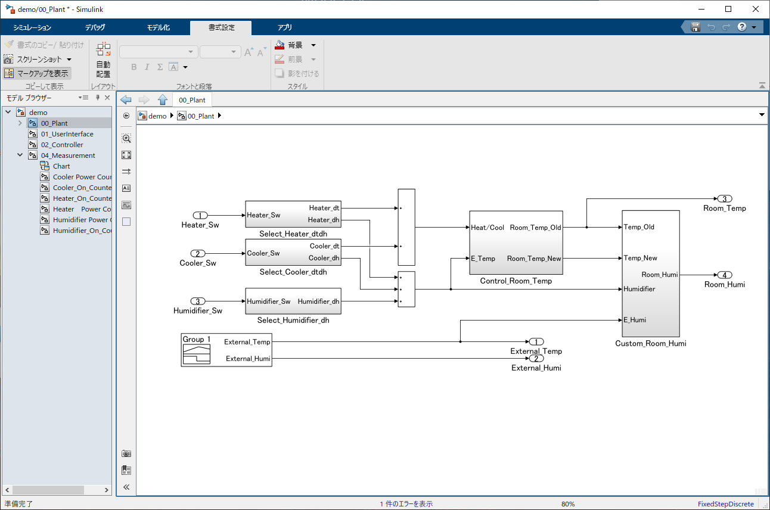

 | [入出力ともに未接続のブロックは自動配置の対象外になる]
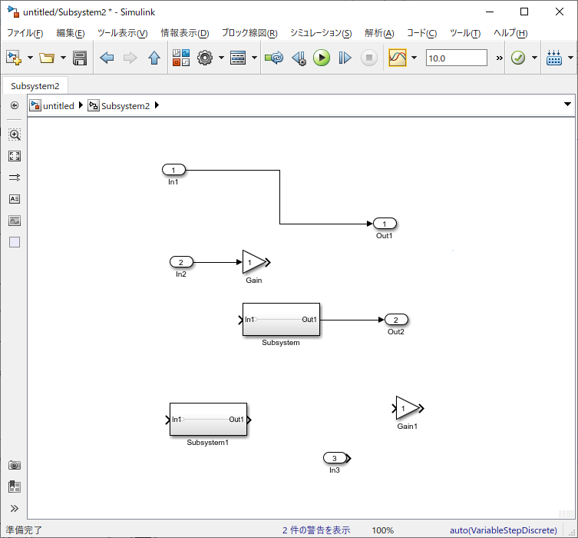
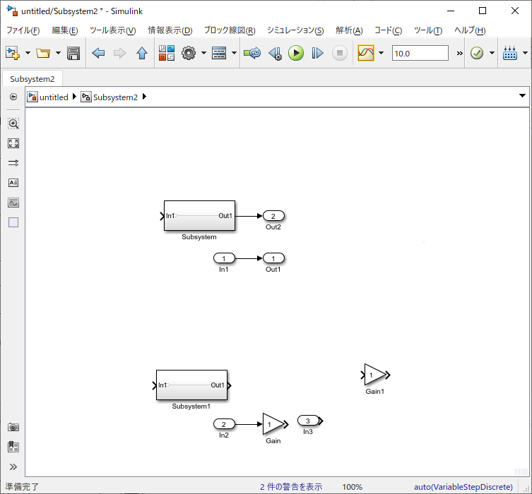

未接続
自動配置機能

 | [同様のブロック間でブロックサイズを調整する機能は一部のブロックでは適用されない]
 |  | [Inport]
 |  | [Outport]
 |  | 入力ポートが1つのみの[Subsystem]
 |  | [Display] |  | など
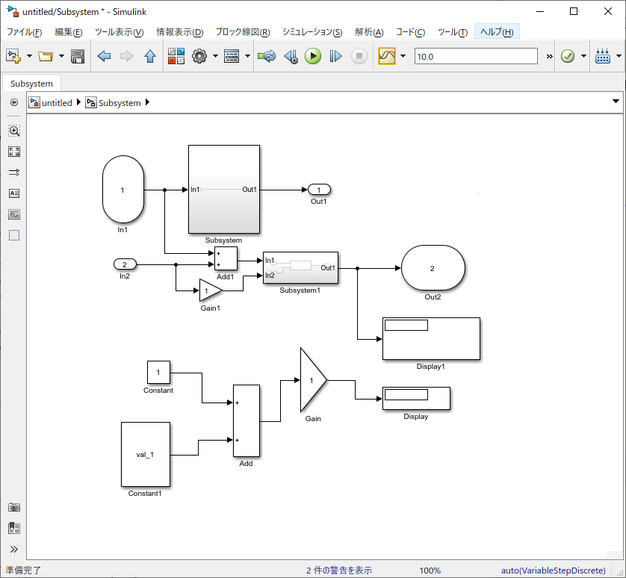
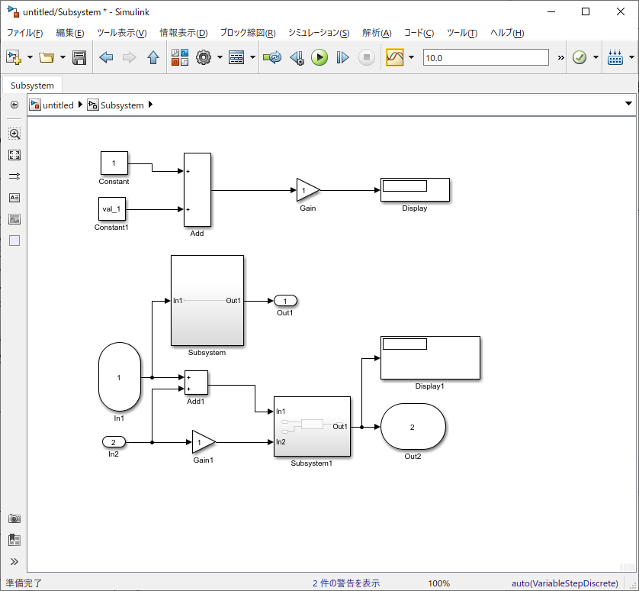

自動配置機能

 | [APIでも自動配置が可能]
 |  | Simulink.BlockDiagram.routeLine
 |  |  | https://jp.mathworks.com/help/simulink/slref/simulink.blockdiagram.routeline.html#mw_e1710696-a774-459b-bb68-9c828f0a8bd3

 |  |  | ※分岐した信号線を対象にすると、分岐部分のみ自動配置される

 |  | Simulink.BlockDiagram.arrangeSystem
 |  |  | https://jp.mathworks.com/help/simulink/slref/simulink.blockdiagram.arrangesystem.html

 | [コメントアウト、コメントスルーされたブロックも自動配置の対象]
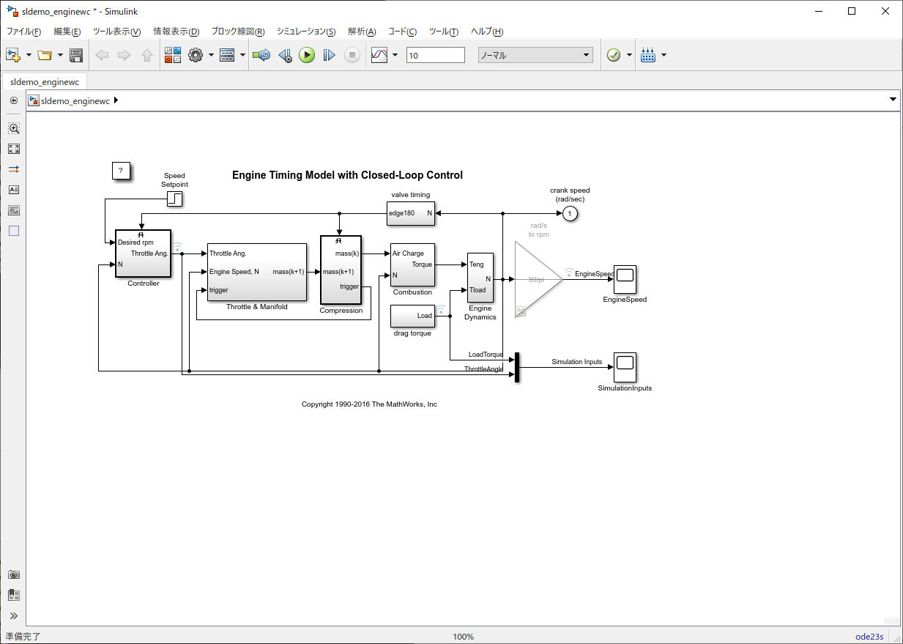
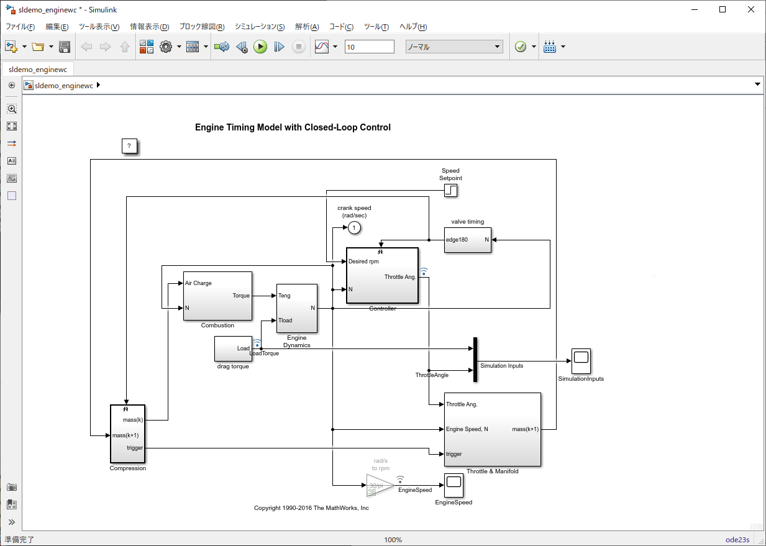

自動配置機能

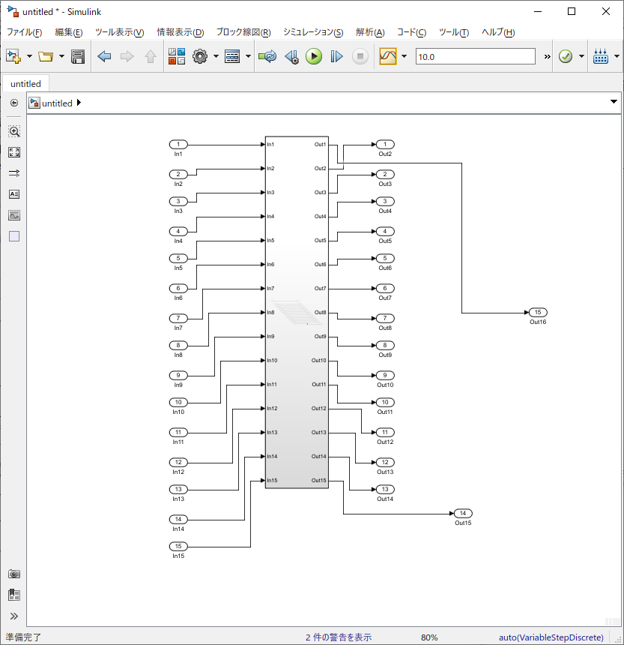
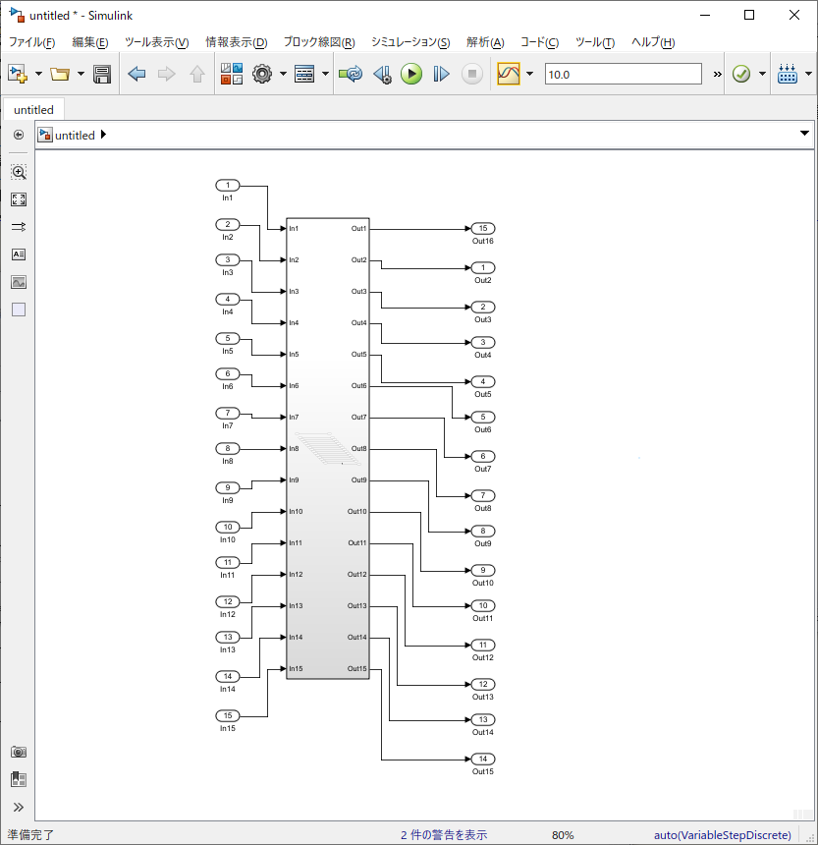
 | [信号線がまっすぐにならない場合もある]
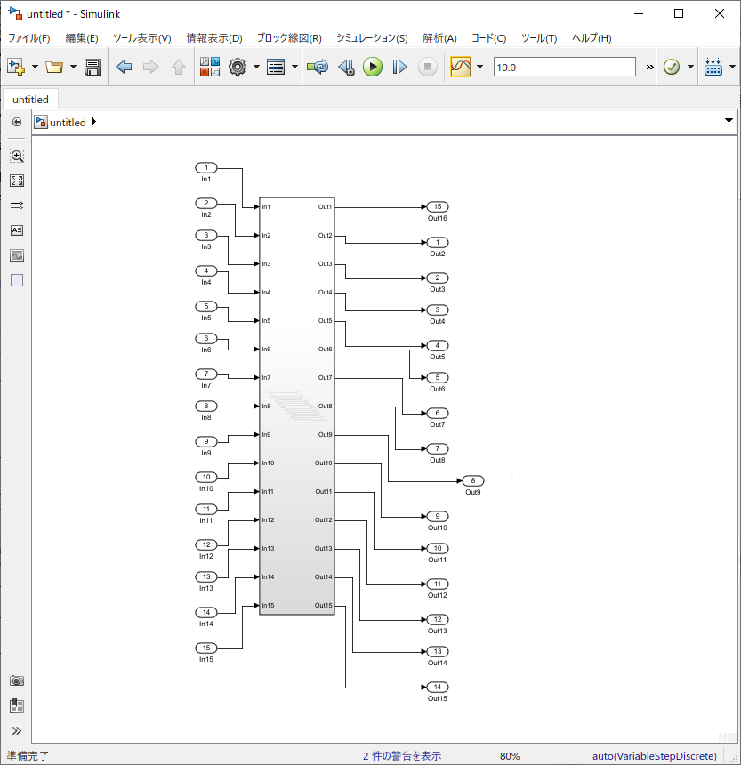
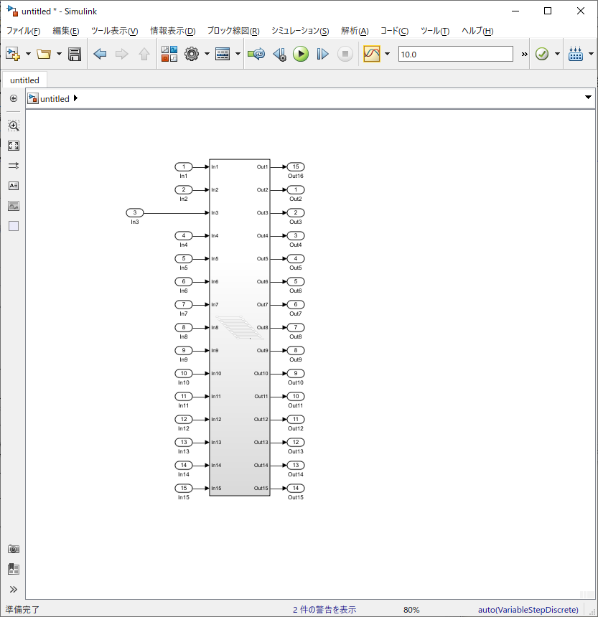

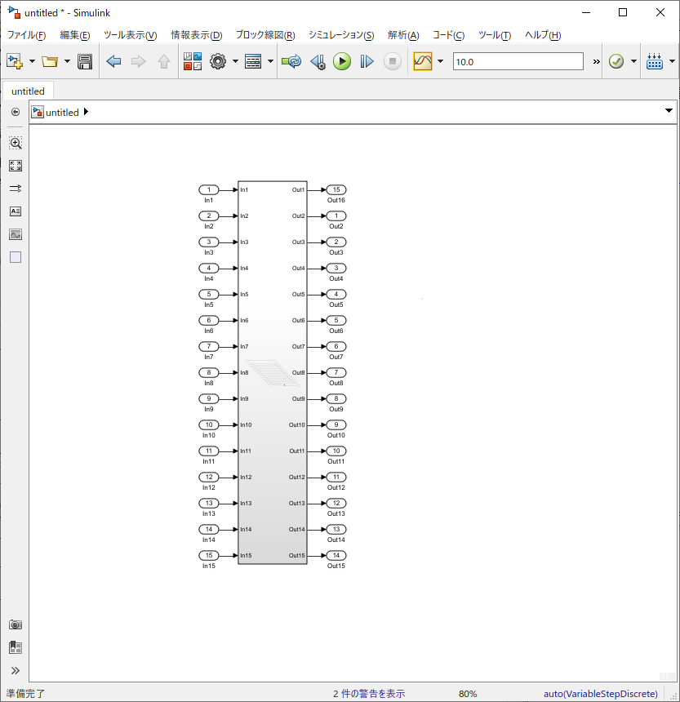

自動配置機能
手動で変更
自動配置機能
手動で変更
自動配置機能

自動配置直後に自動配置を使用できないため

新機能
 | サブシステム参照(Subsystem Reference)
 | Subsystem Referenceを使用すると、サブシステムの内容を別のSLXファイルに保管し、サブシステム参照ブロックを使用して参照することができる。
 | 同じサブシステムファイルを参照する複数のインスタンスを作成できる。
 | 参照されるサブシステムのインスタンスを編集すると、変更はサブシステムが格納されている別のSLXファイルに保存され、そのファイルのすべての参照インスタンスが同期される。

 | サブシステムを別のファイルに保存すると、同じサブシステム・ファイルを参照するサブシステム参照ブロックを使用して、そのサブシステムを複数回再利用できる。

 | サブシステム参照ブロックは、ブロックアイコンの反対側のコーナーにある三角形で識別できる。

 | 参照されるサブシステムは、通常のサブシステムのすべてのセマンティクスをサポートする。
 | 参照されるサブシステムは、親モデルのコンテキストに適応し参照されていないサブシステムと比較した場合の実行動作は同じです。

 | サブシステムファイルを作成する
 | サブシステム・ファイルは、サブシステムの内容をSLXファイルに保管する

 | サブシステムファイルは以下の3つができない
 | ・シミュレートができない
 | ・構成セットがない
 | ・モデルワークスペースがない

 | サブシステム・ファイルを作成するには以下のプロセスを行う
 | ・Simulinkを開く
 | ・スタートページのSimulink製品グループで、「空のサブシステム」をクリックする
 | ・または、「Simulinkツールストリップ」の「シミュレーション」タブで、「新規」を選択し、「空のサブシステム」をクリックする。「サブシステム」ウィンドウが開く。
 | ・コンテンツを追加し、「保存」をクリックする。
 | ・「名前を付けて保存」ダイアログボックスでファイル名を指定する。ファイル名は有効なMATLAB名でなければならない。
 | ・これにより、指定した場所に新しいサブシステムファイルが作成される。

 | プログラムでサブシステムファイルを作成するには、次のコマンドを使用する。
 | new_system(subsystemfilename, 'subsystem')
 | プログラムでサブシステムファイルを作成すると、MATLABファイルブラウザに表示される。

 | モデル内のサブシステムファイルの参照

 | サブシステムファイルを参照するモデルを開く
 | Simulinkライブラリブラウザまたは、クイックブロック挿入メニューを使用して、サブシステムリファレンスブロックを追加する。
 | 空のサブシステムリファレンスブロックがSimulinkキャンパスに追加される。
 | サブシステムリファレンスブロックをダブルクリックする。
 | ブロックパラメータ ダイアログボックスで、サブシステムファイルの名前を指定するか、参照をクリックしてそのファイルに移動する。
 | OKをクリックして変更を保存する。

 | 既存のサブシステムを参照先サブシステムに変換する

 | 既存のサブシステム・ブロックをサブシステムリファレンスブロックに変換できる。
 | ブロックを参照先サブシステムに変換するには以下のように行う。
 | サブシステムブロックを選択し、サブシステムブロックタブで変換を選択し、サブシステムリファレンスに変換をクリックする。
 | サブシステムファイル名フィールドにサブシステム・コンポーネントの名前を指定し、変換をクリックする。
 | この名前は有効なMATLAB名でなければならない。
 | 変換により、現在のディレクトリにサブシステムファイルが作成される。
 | 特定の場所にファイルを作成するには、参照をクリックして保存場所に移動する。
 | サブシステムブロックは、サブシステムファイルの名前がブロックアイコンの上部に表示されたサブシステムリファレンスブロックに変更される。

 | ヒント
 | リンクブロックを参照先サブシステムに変換する場合は、そのリンクブロックの親ライブラリブロックで変換する。
 | 親ライブラリブロックを参照サブシステムに変換すると、そのリンクブロックインスタンスもすべて参照サブシステムに変換される。

 | 以下のサブシステムの場合、サブシステムを参照先サブシステムに変換することはできない
 | ・テストハーネスが関連付けられています。
 | ・読み取り/書き込みアクセス許可がありません。
 | ・自己変更可能なマスクを持つライブラリブロックです。

 | 参照されるサブシステムの編集と保存
 | 参照されるサブシステムの複数のインスタンスを含むモデルでは、任意のインスタンスを編集でき、変更を保存すると、更新はすべての参照インスタンスに反映される。
 | 参照されるサブシステムのインスタンスをアクティブに編集すると、他のすべての参照インスタンスがロックされ、編集できなくなる。
 | 開いているサブシステムファイルの左下隅に、編集するファイルが利用可のであることを示すバッジが表示される。
 | バッジには、次の2つの状態が表示される。
 | ・錠が空いているマークはサブシステムファイルが編集可能であることを示す。バッジを右クリックすると、そのサブシステムのすべてのインスタンスが表示され、各インスタンスに移動する。
 | ・錠が閉じているマークは別のインスタンスがアクティブに編集されているため、サブシステムファイルが編集できないことを示す。
 | バッジを右クリックして、編集中のインスタンスを開く

 | モデル内のインスタンスを編集したら、モデルウィンドウのシミュレーションタブで使用できる保存オプションから保存できる。
 | すべて保存ドロップダウンには、変更を保存するための2つのオプションがある。
 | ・すべて保存：現在のモデル内のすべての更新を保存する。
 | ・特定の参照ファイルを保存：複数のサブシステムファイルに変更を加えたときに、特定のサブシステムファイルを保存する。

 | メモ
 | モデル内の参照先サブシステムのインスタンスを編集する場合は、モデルを更新またはシミュレートする前に変更を保存する。
 | 参照インスタンスの変更が保存されていない場合、シミュレーション中にエラーが発生する。

 | サブシステム参照のモデルマスクを追加する
 | モデルマスクを使用してサブシステムファイルをマスクできる。
 | サブシステムファイルのモデルマスクを作成すると、参照されているすべてのインスタンスが同じモデルマスクを共有する。
 | サブシステムファイルをマスクするには以下のようにする。
 | マスクするサブシステムファイルを開く
 | Simulinkツールストリップのモデリングタブのコンポーネントギャラリーで、モデルマスクの作成をクリックする。
 | または、キャンバス上の任意の場所を右クリックしてマスクを選択し、モデルマスクを作成をクリックする。
 | マスクエディタダイアログボックスが開く。
 | マスクパラメータを追加し、OKをクリックする。

 | 以前のバージョンとのサブシステム参照の互換性

 | 参照されたサブシステムを含むモデルをR2019bより前のバージョンにエクスポートすると、すべてのサブシステムリファレンスブロックが独立したサブシステムブロックに変換される
 | R2019bより前のバージョンにサブシステムファイルをエクスポートすることができない

 | 参照先のサブシステムをプログラムで制御する

 | コマンドラインインターフェースを使用して、参照サブシステムの作成、モデル内の使用可能な参照サブシステムの検索、ブロック内の参照サブシステムファイルの変更、およびSLXファイルのブロック図タイプの検査を行うことができる

 | 参照先サブシステムの作成
 | new_systemのコマンドを使用して、参照サブシステムを作成する
 | new_system(subsystemfilename, 'SubSystem')

 | モデル内のサブシステム参照の検索
 | find_systemコマンドを使用して、モデルに参照されるサブシステムが含まれているかどうかを確認できる
 | find_system(bdroot, 'RegExp', 'on', 'BlockType', 'Subsystem', 'ReferencedSubsystem', '.')

 | このコマンドは、モデル内のサブシステムリファレンスブロックのリストを返す
 | 既定では、find_systemは、サブシステム参照インスタンス内のすべての子ブロックを一覧表示する

 | 参照先のサブシステム内をfind_systemで調べる場合、LookInsideSubsystemReferenceをオフに設定してfind_systemを使用する
 | 既定では、外部サブシステム参照はオンに設定されている

 | サブシステムの参照ファイルの変更
 | set_paramコマンドを使用して、コマンドラインインターフェースを使用して、サブシステムリファレンスブロックで参照されているサブシステムファイルを変更できる
 | set_param(gcb, 'ReferencedSubsystem', '<subsystemfilename>')
 | このコマンドは、サブシステムリファレンスブロックによって現在参照されているファイルを変更し、指定した新しいサブシステムファイルに置き換える

 | SLXファイルがサブシステムブロックタイプの種類であるかどうかを確認する

 | SLXファイルが次のいずれかのコマンドを使用して、サブシステムリファレンスブロックに入れることができるサブシステムブロックタイプであるかどうかを確認できる
 | bdlsSubsytem(bdname)
 | このコマンドは、bdname.slxがサブシステムブロックタイプの場合は論理値1を戻し、そうでない場合は論理値0を戻す
 | このコマンドを使用する場合は、bdname.slxがロードされていることを確認する

 | get_param(bdname, 'BlockDiagramType')
 | bdname.slxがサブシステムブロックタイプの場合、このコマンドはサブシステムを戻す
 | このコマンドを使用する場合は、bdname.slxがロードされていることを確認する

 | Simulink.MDLInfo(bdname)
 | このコマンドは、bdname.slxがサブシステムブロックの種類である場合に、BlockDiagramTypeプロパティがサブシステムとして表示されるモデル情報全体を提供する

 | Best Practices

 | モデルで参照されるサブシステムを使用する場合
 | ・参照されるサブシステムをマスクするには、モデルマスクを使用する
 | ・親サブシステムは参照ループを作成するため、参照してはいけない
 | ・サブシステムリファレンスブロックが参照できるのは、サブシステム・ファイル・タイプのみ

サブシステム参照
機能名・ブロック名 |  |  | Subsystem Reference
概要 |  |  | サブシステムの内容を別のSLXファイルに保管し、同じサブシステムファイルを参照する複数のインスタンスを作成できるブロック。
 |  |  | 参照されるサブシステムのインスタンスを編集すると、変更はサブシステムが格納されている別のSLXファイルに保存され、そのファイルのすべての参照インスタンスが同期される。
 |  |  | サブシステムを別のファイルに保存すると、同じサブシステム・ファイルを参照するサブシステム参照ブロックを使用して、そのサブシステムを複数回再利用できる。
 |  |  | サブシステム参照ブロックは、ブロックアイコンの反対側のコーナーにある三角形で識別できる。

 |  |  | サブシステムファイルは以下のことができない。
 |  |  |  | ・シミュレーション
 |  |  |  | ・コンフィグレーション設定
 |  |  |  | ・モデルワークスペースへの定義（モデルワークスペースが存在しない）

使用手順 |  |  | [作成]
 |  |  |  | ・新規作成から作成
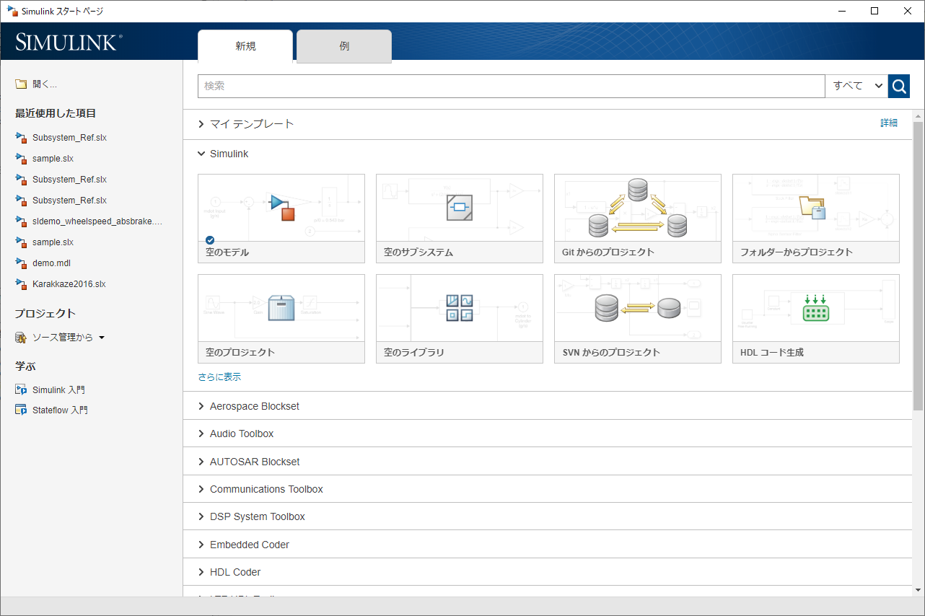
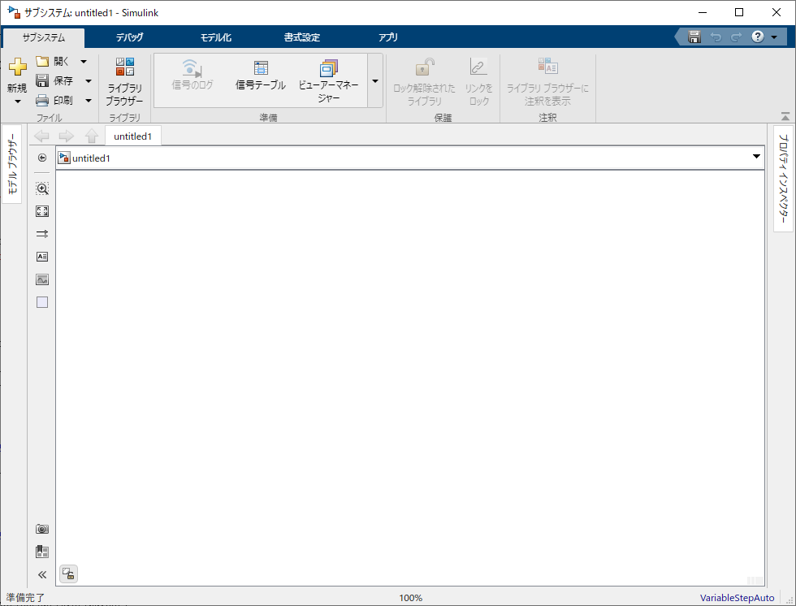

 |  |  |  | ・サブシステムのコンテキストメニューから作成
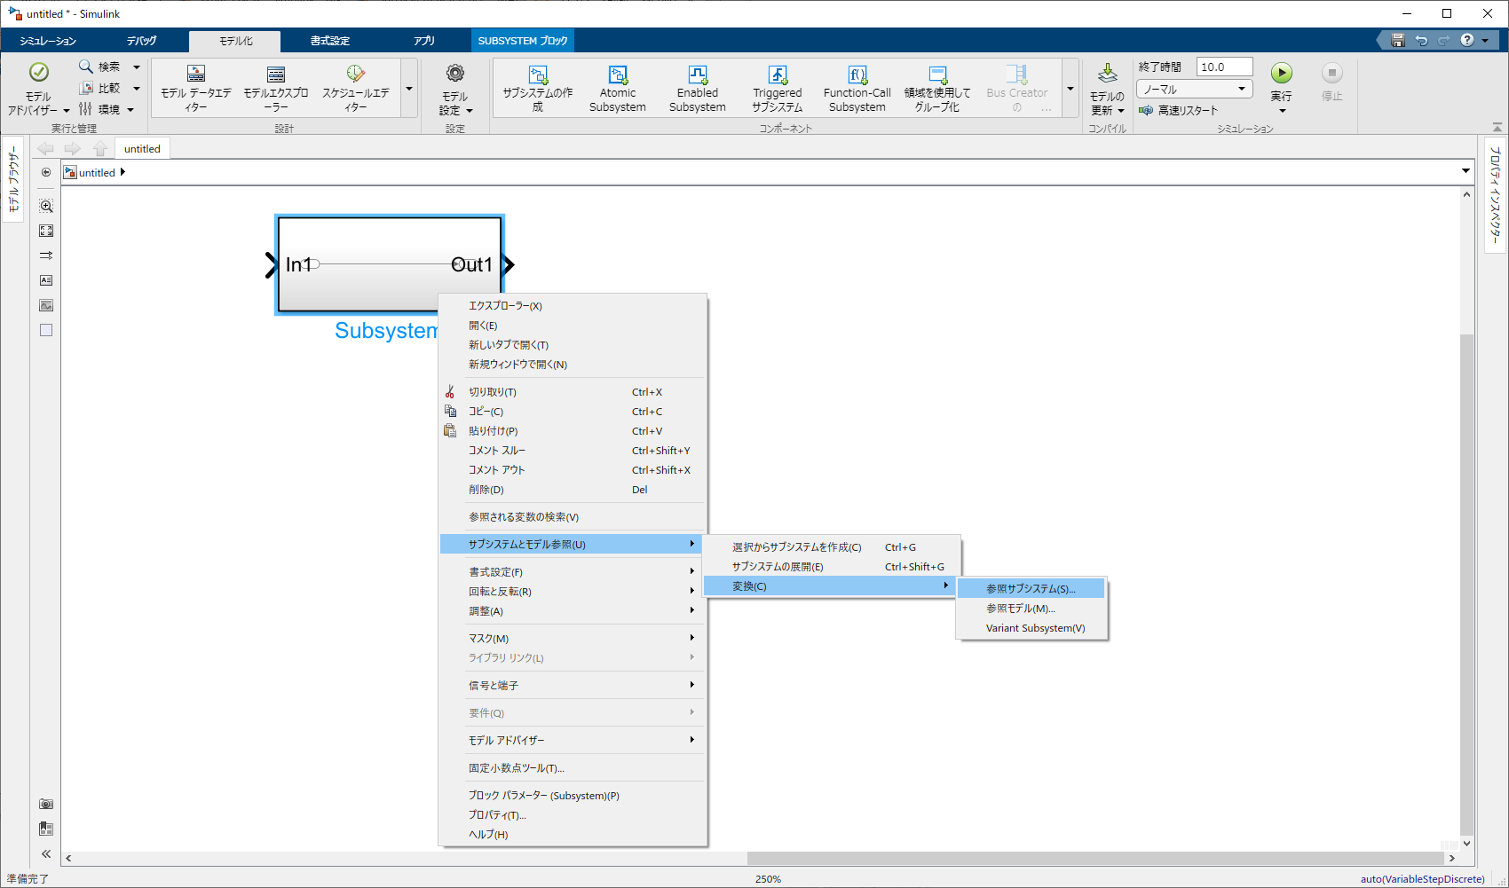
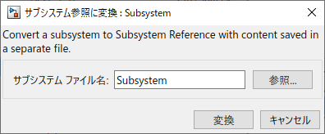

 |  |  |  |  | ※サブシステムが以下の場合、変換することができない
 |  |  |  |  |  | ・テストハーネスが関連付けされている
 |  |  |  |  |  | ・読み取り/書き込み専用
 |  |  |  |  |  | ・調整可能なマスクに設定されている

 |  |  |  | ・コマンドから作成

 |  |  | [参照する]
 |  |  |  | サブシステムファイルを参照する
 |  |  |  |  |  |  | ※選択画面でファイルを選択しても、選択できない
 |  |  |  |  |  |  |  | →ファイル名を直接入力すると参照可能

[シミュレーションやモデルワークスペース取得はコマンドでも実行不可]
 | ・シミュレーション

 | ・モデルワークスペース

 | ・コンフィグ取得
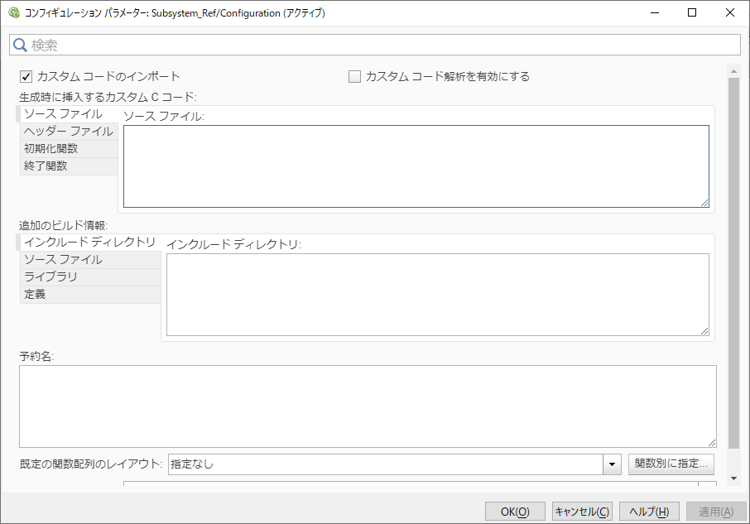
モデルとは異なる
※モデル化シミュレーションカスタムコードと同様

モデルの場合は
コンフィギュレーションパラメータが表示される

[モデル内のサブシステム参照の検索]
 | find_systemを使用してモデル内にサブシステム参照ブロックが含まれるかを検索することができる

[サブシステム参照ブロック内のブロックをfind_systemから除外する]
 | 参照サブシステム内のブロックを検索の対象から外したい場合はLookInsideSubsystemReferenceをオフに設定してfind_systemを使用する
 | ※デフォルトでは、LookInsideSubsystemReferenceをオンに設定されている

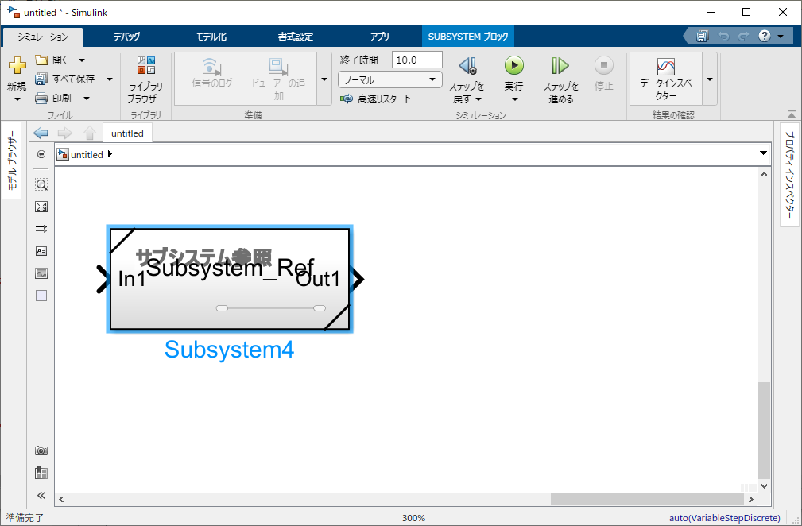
[コマンドによるサブシステム参照の紐づけと上書き変更]
 | ・サブシステム参照の紐づけ
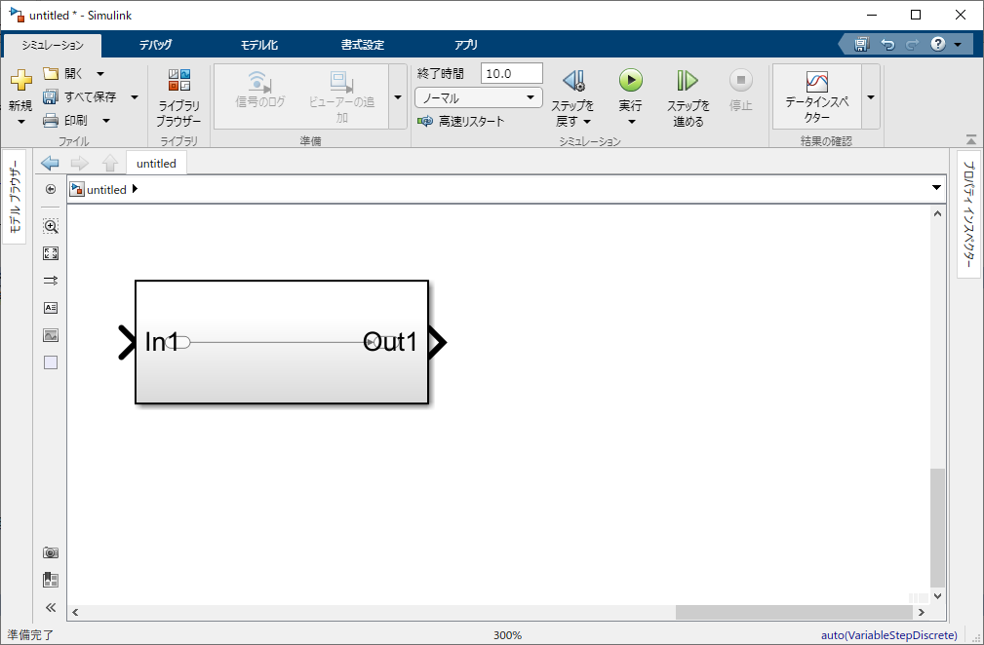

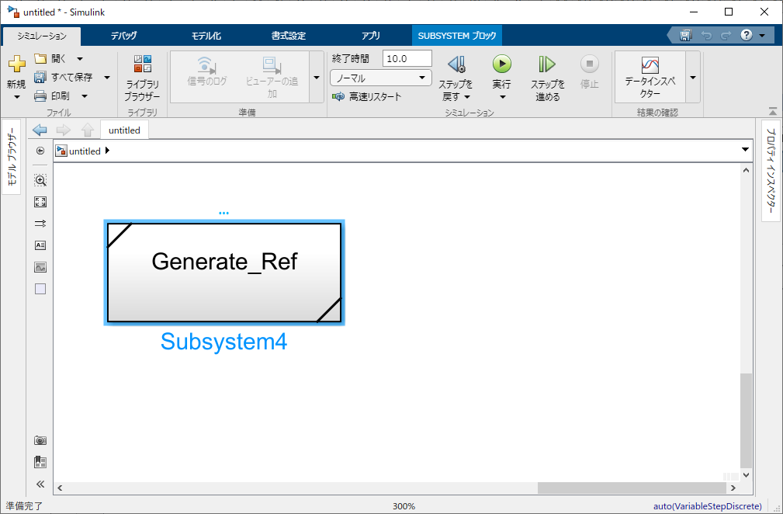
 | ・別のサブシステム参照への置き換え

[システムがサブシステムファイルであるかを判定する]
 | ・bdIsSubsystem
 |  | 以下のコマンドを使用してシステムがサブシステムファイルであるかを判定することができる
 |  | システムがサブシステムファイルの場合は1を返す

 | ・get_param
 |  | 以下のコマンドを使用してシステムがサブシステムファイルであるかを判定することができる
 |  | システムがサブシステムファイルの場合はsubsystemを返す
 |  | システムがモデルファイルの場合はmodelを返す

 | ・Simulink.MDLInfo
 |  | 以下のコマンドでは、システムの情報を返す
 |  | BlockDiagramTypeを確認することによってシステムがサブシステムであるかを判定することができる

[過去バージョンとのサブシステム参照の互換性]
 | サブシステム参照ブロックを含んだモデルをR2019bより前のバージョンへ変換する場合、
 | サブシステム参照ブロックは独立したサブシステムブロックへ変換される

 | サブシステムファイルは、R2019bより前のバージョンにエクスポートすることができない。

